상품제안서
국산 플라워 투포켓형 에코백 33x37 | 상품코드: S16470

 |  |  |  |  |  |  | 02-713-8555 | www.synergygift.co.kr
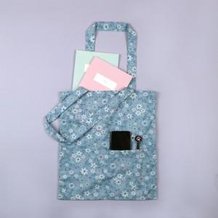 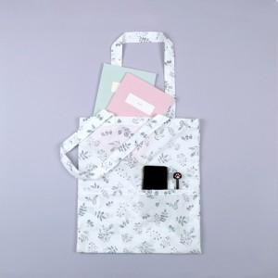

【상세/제작정보】 | 40수 순수 100% 국내산 원단으로 제작 에코백

【인쇄/포장옵션】 | 실크, 풀칼라 / 포장불가능

【공급단가】 | 수량 | 100~ | 500~ | 1,000~ | 3,000~ | 5,000~
*VAT별도 | 블루 | 4,220원 | 4,160원 | 4,060원 | 3,900원 | 3,730원
 | 화이트 | 4,220원 | 4,160원 | 4,060원 | 3,900원 | 3,730원

【상품 URL】 | https://www.synergygift.co.kr:443/src/goods_detail.php?gdno=15269

